CP24
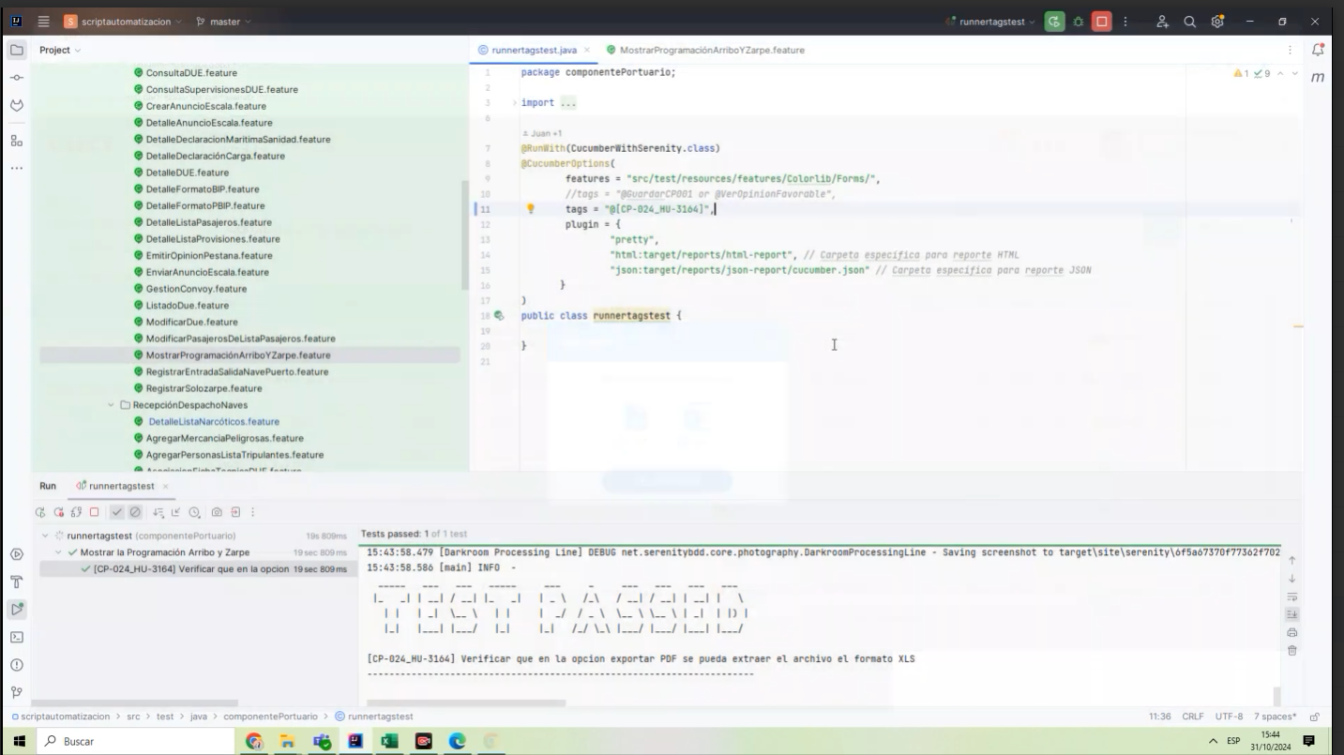
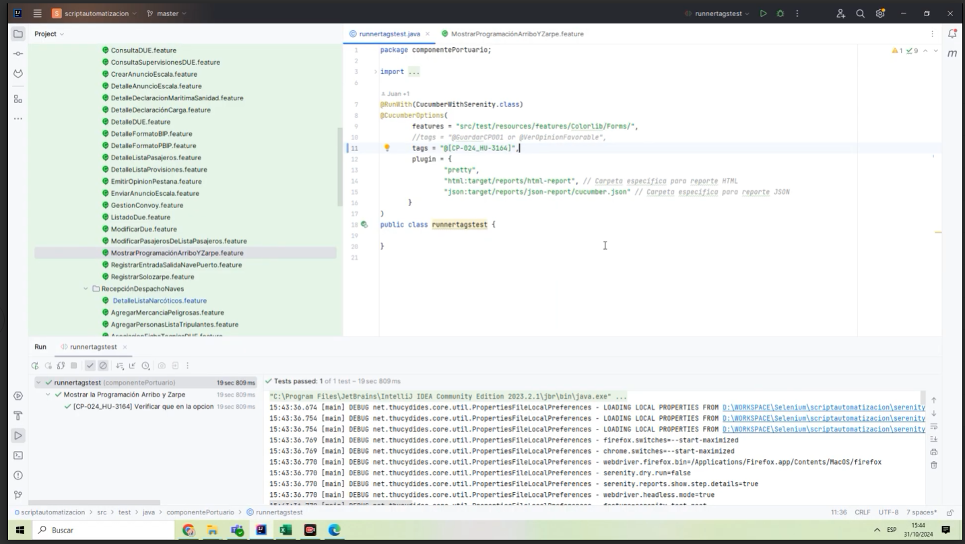
CASO | Verificar que en la opcion exportar XLS se pueda extraer el archivo el formato XLS.
 | VUCEPERPAM-3164

ROL | Navegador: CHROME
 | Rol: rol autorizado

EVIDENCIA DEL CASO

P1. Ingresar a la página de la VUCE (Link Certificacion)
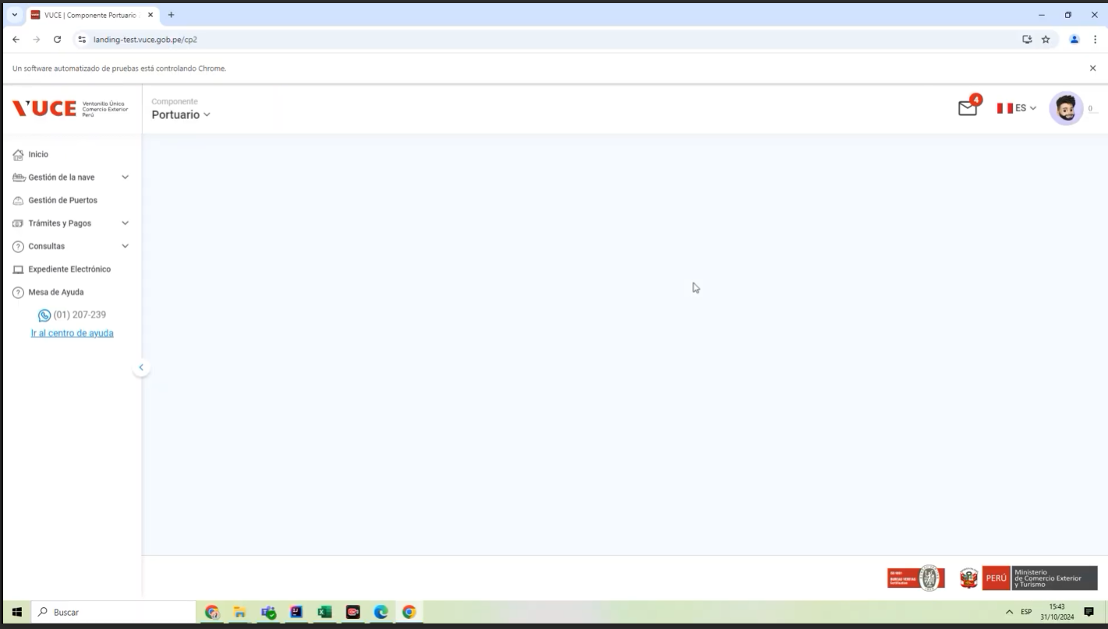

P2. Ingresar menú de opciones del sistema VUCE CP 2.0: Consultas
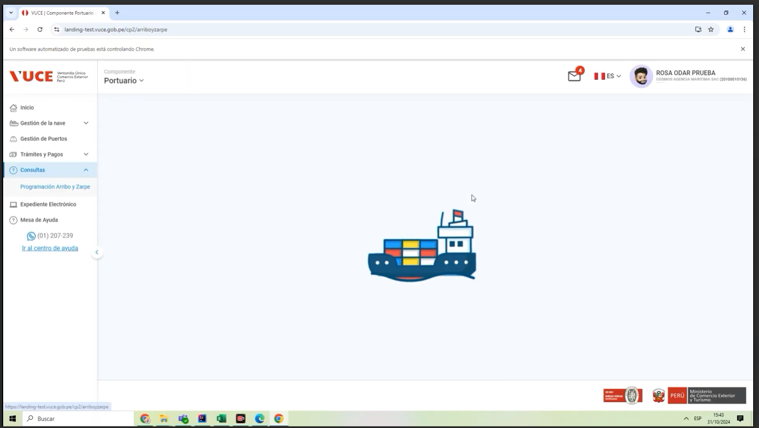

P3. Seleccionar la subopción del submenú "Programacion y Zarpe”.
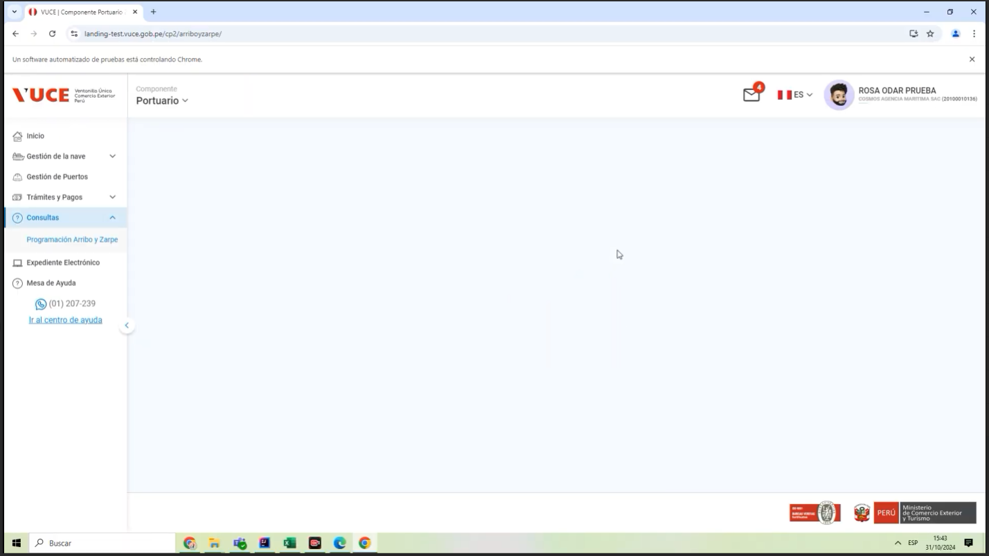

P4. Seleccionar la subopción del submenú "Busqueda”.

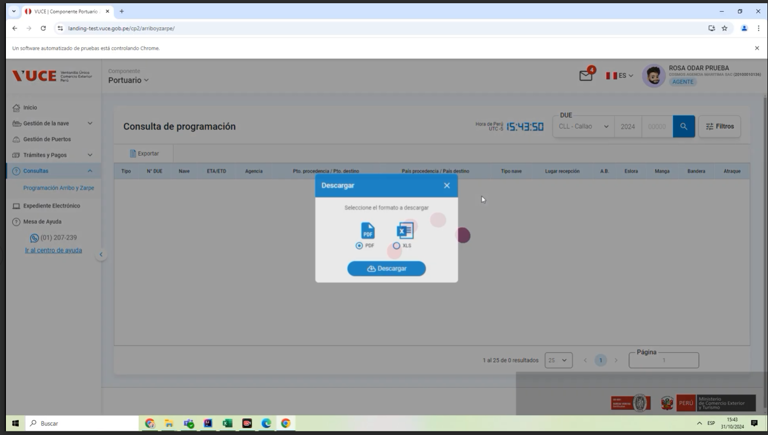

P5. Extraer el archivo el formato XLS
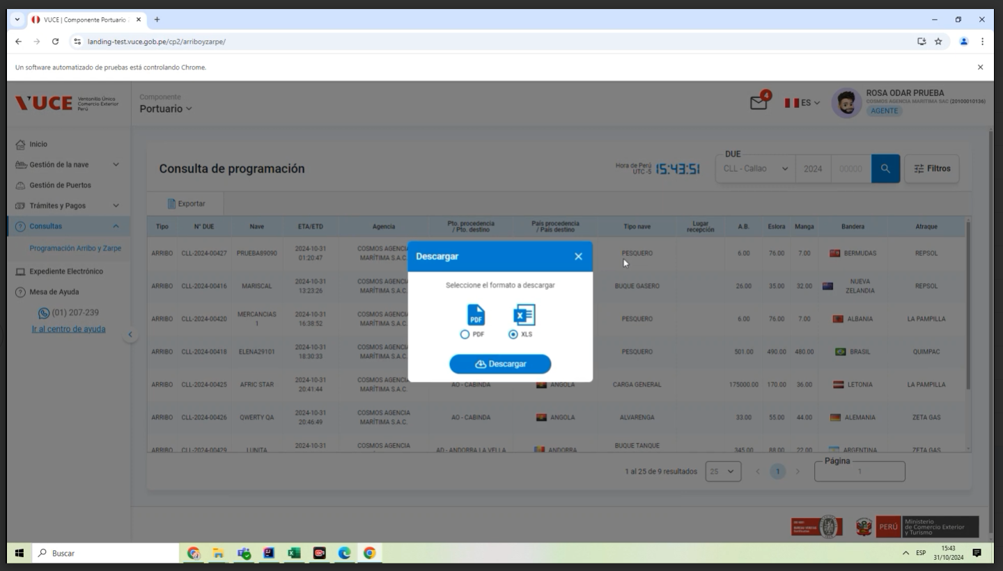

P6. Documento exportado en formato XLS

